Planilla de Cotizacion
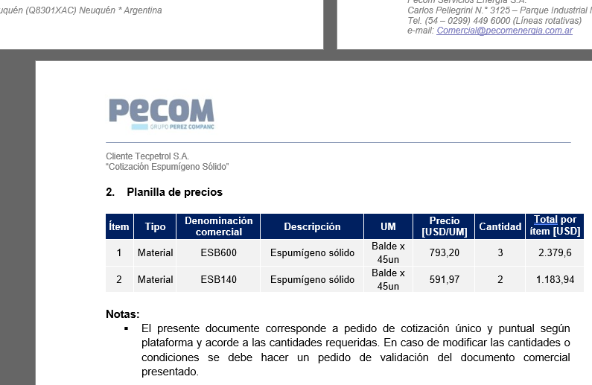
Servicio [USD/litro] | 1.2 |  |  |  |  |  |  |  |  |  | GE
 |  |  |  |  |  |  |  |  |  |  | 5.50%
Situación | Descripción | Denominación comercial | Costo Rep [USD/lt] | Cantidad [Lts] | Flete [USD/litro] | CR con flete y Scio [USD/lt] | Precio unitario [USD/litro] | K | Costo total USD] | Venta Total [USD] | CP | CP
Exxon | Sec de H2S | BSH922 | 2.18 | 1 | 0.08 | 3.46 | 5.51 | 1.59 | 3.46 | 5.51 | 2.00 | 36%

Referencias

 |  | PQ | CR |  | 5.5103 | Precio: se mantiene relación de cotización original por BSH970
 |  | 922 | 2.18
 |  | 970 | 2.35

